상품제안서
백곰메모잇(주문제작형) | 상품코드: F05653

 |  |  |  |  |  |  | 02-412-0044 | www.easy1.co.kr
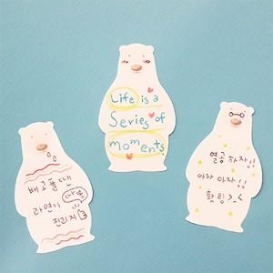

【상세/제작정보】 | 캐릭터 모양이 귀여우면서 한 눈에 딱 보이는 디자인

【인쇄/포장옵션】 | 풀칼라 / OPP(비닐)

【공급단가】 | 수량 | 1,000~ | 2,000~ | 3,000~ | 5,000~ | 10,000~
*VAT별도 | 20매 | 340원 | 330원 | 320원 | 310원 | 290원
 | 30매 | 450원 | 430원 | 420원 | 400원 | 390원
 | 50매 | 520원 | 500원 | 490원 | 470원 | 450원

【상품 URL】 | https://dev.easy1.co.kr:443/src/goods_detail.php?gdno=5653

